Anmerkungen
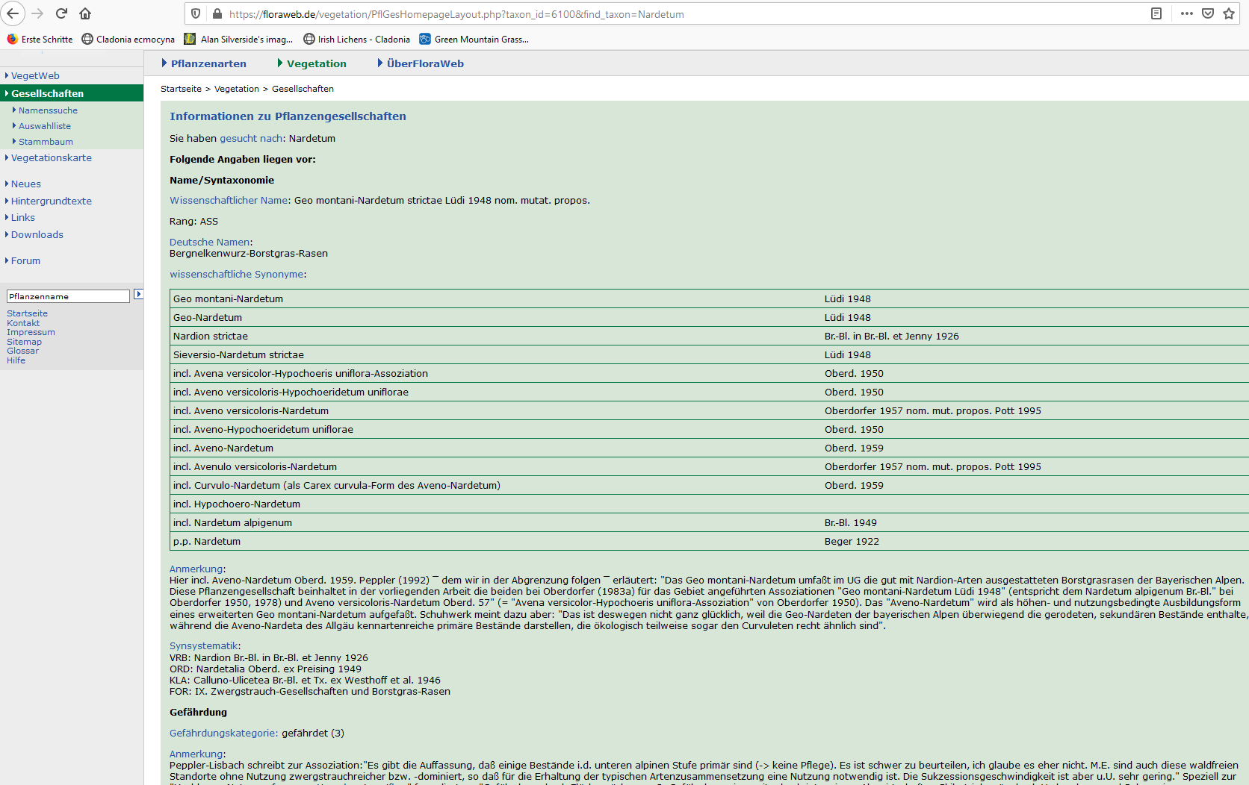
Die Daten 2014 bis 2018 wurden durch Ernst Obermeier, FNL, erhoben
2019 durch Christoph und mich
2020 durch uns beide noch das Mahdtransekt

Die Daten habe ich zusammengefügt, da es immer mal zu Fehlern kommen kann, sind die Einzeltabellen im Tabellenblatt Rohdaten einzeln einsehbar (Ich habe für einzelne aufnahme zumindest die Summe des Eintrags und der Rohtabelle abgeglichen)
Poa supina und Poa pratensis… ein heikles Thema: kurz: ich würde beide unter poa spec. zusammenfassen und in Material & Methoden erklären dass hhier nicht differenziert wurde, da nicht immer mit Blüte
Ich hatte Herrn Obermeier gefragt wie er die Arten differenziert hat, das wusste er nicht mehr so genau. Nach Rothmaler habe ich Poa supina nie gefunden
Rumex acetosa/arifolius: meine Bestimmung war da sehr gut, sollte in den Daten 2014 bis 2018 dort Rumex acetosa stehen in arifolius ändern!
Alchemilla ist auch ein heikles Thema, tendenziell alles A. montana, du kannst das gerne erstmal getrennt in A. vulgaris und A. montana lassen
Je nach Diskrepanz zwischen Herrn Obermeier und Christoph/mir müssen evtl beide Arten zu Alchemilla spec. zusammengefasst werden
Myosotis nemorosa ist die vorherrschende Art aus dem Myosotis scopioides Aggregat, also gleichzusetzten

Für R unbedingt darauf achten dass jede Zelle mit Zahl auch eine Zahl ist
Moose würde ich weglassen, nur spopradisch erfasst worden
Bitte die Artenzahl und Zeigerwerte von Herrn Obermeier nicht benützen, neu berechnen
Übrigens haben wir jetzt mehr Grünlandgesellschaften, zB das Braunseggenried, Grosseggengesellschaft mit Carex rostrata, Heidelbeergebüsch…
Chaerophyllum-Ranunculetum (Namen als solche nicht gefunden, aber sollte teil des Angelico-Cirsietum oleracei sein, also teil des Calthions) entspricht der Artenzusammensetzung von der Quelle im Häuschen am Schachtenhaus. Ich würde es gerne drin lassen, kann aber auch weg falls in der Ordination stark abweichend;
Bei Arbeiten über Grünland sind ja die eigentlichen Grünlandarten vo Interesse, deshalb lassen viele Gehölze weg oder nehmen nur Arten die pflanzensoziologisch dem Grünland zuzuordnen sind, das brauchen wir nicht, wir haben wenige Gehölze und recht einheitliche Artensets je Grünlandtyp
Höhen der einzelnen Vegetationsschichten (vegetation layers): leider uneiheitlich aufgenommen, teilweise ist die Spannweite gegeben, Vorschlag: nur die obere Höhe verwenden?

Ermittlung der Höhen: bis auf wenige Ausnahmen vorhanden, evtl. einfach den Mittelwert nehmen, wenn Aufnahme in Transekt?
Leider steht im Abschlussbericht nicht drin, wie die Höh ermittelt wurde. Mein Standardsatz: Coordinates and altitude were extracted from a GPS (Garmin bläh irgendein gängies Modell nehmen)

8a & 8b: Stellaria spec., verrgleiche mit neuen Aufnahmen, welche Stellaria-Art(en) dort vorkamen, wenn mehrere Stellaria-arten --> Rücksprache
10c: Strauchdeckung mit B85 angegeben --> ich denke hier ist gemeint die Baumschicht mit 85%, analog ist bei Strauchschicht die Baumschicht veerzeichnet

Wir hatten bei Bäumen noch in die verschiedenen Schichten unterschieden, das habe ich zusammengefasst

Datenbearbeitung

Diese Datei niemals verändern, immer in anderen Dateien weiterarbeiten
Datensatz zur Vegetationsentwicklung über die Zeit getrennt von dem Datensatz der aktuellen Aufnahmen lassen
Abgleich der Arten, neben den Bestimmungsproblemen die ich oben erwähnt habe, könnte es noch mehr geben, bitte kritisch checken, ggf. Rücksprache
Für die weitere Bearbeitung zwischen Zeilen raus, Eckige Klammer raus [Pflanzen in der Umgebung]
Auch diese Minus/Mittelstriche raus und dafür 0 einfügen, wegen mir auch leer lassen, wenn dir das lieber ist, ich finde mit 0 weis man definitiv was los ist
Darauf achten, dass jede Zahl auch eine Zahl ist, bisher haben noch einige Zellen eine grüne Ecke (=keine Zahl);
Alle Zahlen mit Punkt (Engl. Dezimalschreibweise)?
Rechne dir die Frequenz und Stetigkeit für alle Arten aus, Arten ohne Vorkommen (Frequenz=0) kannst du gleich aus der Tabelle entfernen

Pflanzensoziologische Zuordnung: Orginal Nomenklatur von Herrn Obermeier, ich würde darüber noch eine Zeile einfügen und die Assoziation/Verband einfügen
Das wäre dann nur Nardetum oder Nardion (Borstgrasrasen, Bild unten: Geo montani-Nardetum Lüdi 1948, wobei ich nicht verstehe was Geo montani für ein Art sein soll), Calthion (Verband keine Assoziation), Trisetium flavescenti??? (Bergmähwiese, wobei Obermeier die Holcus mollis-Agrostis cappilaris wiesen eigens auflistet, Klarheit schaffen), Carex brizoides Dominanz (keine Assoziation, warum auch immer)
Bitte zumindest einmal bei Mat Met die Autoren der Gesellschaft für unsere 4 Grünlandtypen nennen, wobei mir egal ist ob die auf Verbands oder Assoziationsebene bleibst (siehe floraweb);

Sollte die Pflanzensoziologische Nomenklatur nicht klar sein: Klasse, Ordnung, Verband, Assoziation --> siehe Wickipediaartikel Pflanzensoziologische Einheiten nach Oberdorfer

Ellenberg Zeigerwerte: K und S kannst du weglassen, T und L bringt uns wahrscheinlich auch nichts, das würde ich aber nach dem Ergebnis beurteilen
Wichtigste Standortfaktoren für die ausprägung unterschiedlicher Grünlandtypen sind die Gradienten der Nährstoffe und des Wassers

Die Nomenklatur ist alt, ich merke hier nur Arten an die ich aus dem Kofp weiß

Carex fusca | Carex nigra
Galium harcynicum | Galium saxatile
Agrostis tenuis | Agrostis capillaris
Senecio rivularis | Tephroseris crispa
Deschampsia flexuosa | Avenella flexuosa
Senecio fuchsii | Senecio ovatus
Calycocorsus stipitatus | Willemetia stipidata

